상품제안서
듀라텍스 아르벨라 타올세트(2P/5P) | 상품코드: S44765

 |  |  |  |  |  |  | 02-713-8555 | www.synergygift.co.kr
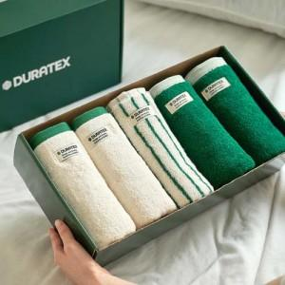 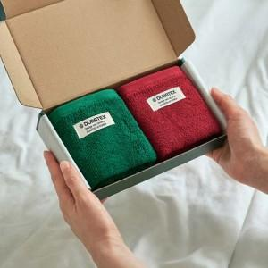

【상세/제작정보】

【인쇄/포장옵션】 | 스티커 / 포장불가능

【공급단가】 | 수량 | 30~ | 100~ | 300~ | 1,000~ | 3,000~
*VAT별도 | 아르벨라 핸드타올세트 2P | 9,210원 | 8,720원 | 8,290원 | 8,080원 | 7,940원
 | 아르벨라 타올세트 5P | 42,070원 | 39,800원 | 37,860원 | 36,890원 | 36,240원

【상품 URL】 | https://www.synergygift.co.kr:443/src/goods_detail.php?gdno=44765

